Portal
Phần này hướng dẫn Sinh viên sử dụng CampusLink portal để thực hiện:
 | Bố trí thứ tự hiển thị các môn học trên tab
 | Khai thác tài nguyên của các môn học
 | Thi cuối môn
 | Điền survey phản đánh giá khóa học và tự giới thiệu sau khóa học

1) | Bố trí thứ tự hiển thị các môn học trên tab
 | Mặc định các môn học được hiển thị trên tab như hình bên dưới:
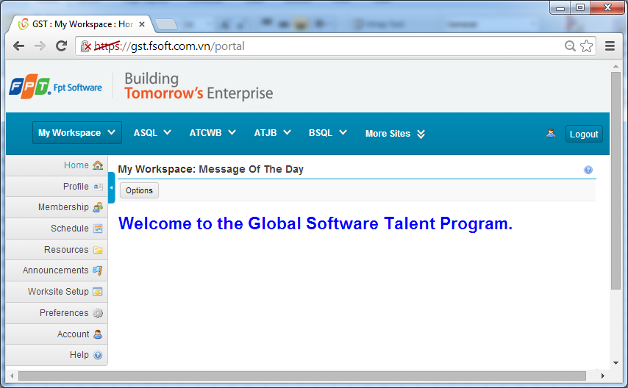

 | Để sắp xếp lại thứ tự và hiển thị sẵn đầy đủ các môn học, chọn menu "Preferecnes" bên trái
 | Theo hướng dẫn trên màn hình
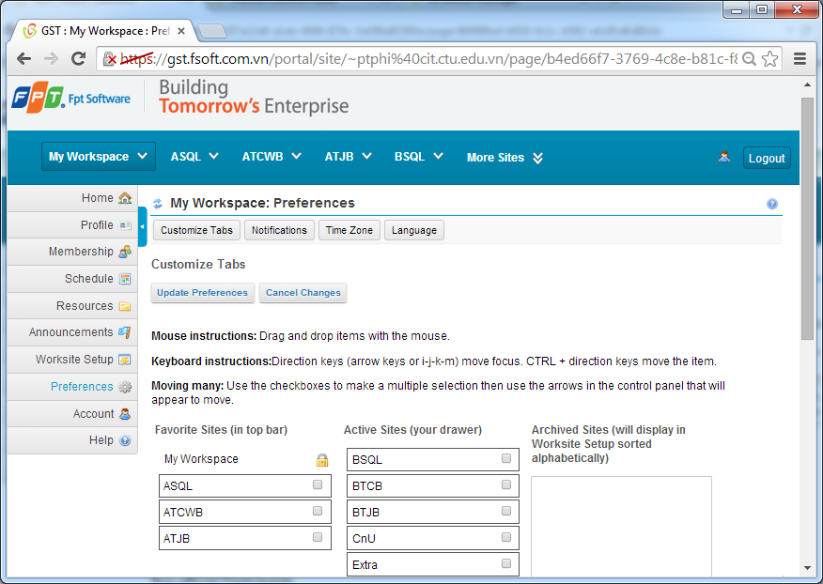

 |  | Step 1) Chọn các môn học trong mục "Active Sites (your drawer)". Xong bấm mũi tiên trái trong pop up menu bên phải
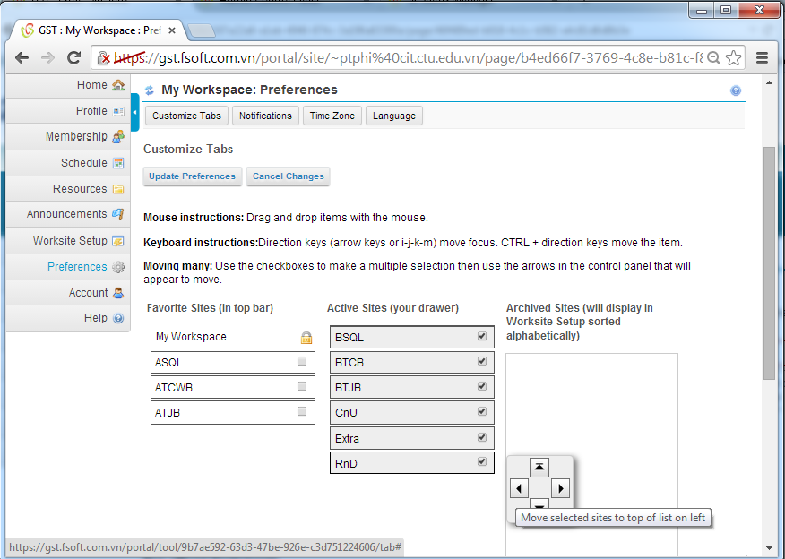

 |  | Step 2) Kéo thả để sắp xếp thứ tự hiển thị môn học (do mình phụ trách) theo lịch học. Ví dụ tôi chọn thứ tự như sau
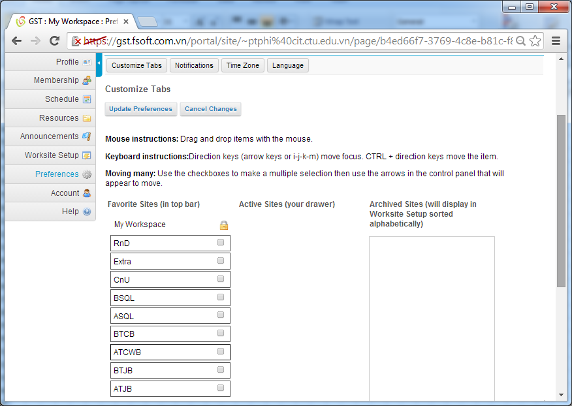

 |  |  | Xong, bấm nút "Update Preferences" thì kết quả các môn học được hiển thị sẵn trên tab như sau:
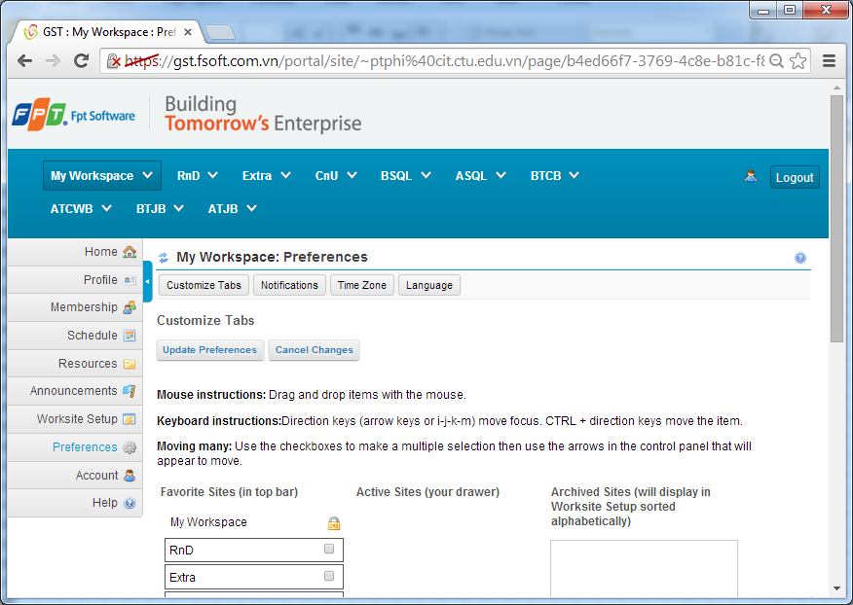

2) | Khai thác tài nguyên của các môn học
 | Vào menu "Home" ở khung bên trái của môn học để nắm rõ thông tin (giới thiệu môn học, kỹ năng cần đạt được sau khi học, …)

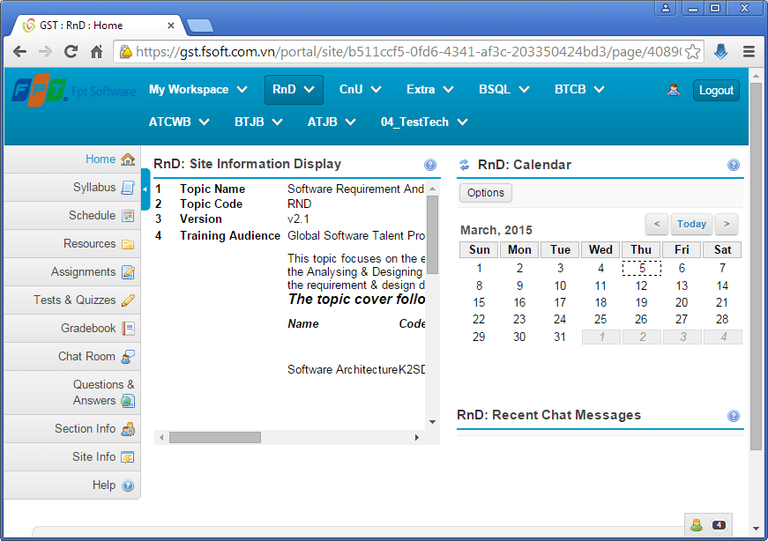

 | Vào menu "Syllabus" để xem chi tiết các môn học. Chú ý xem thêm các add-on videos để bổ sung kiến thức, kỹ năng.

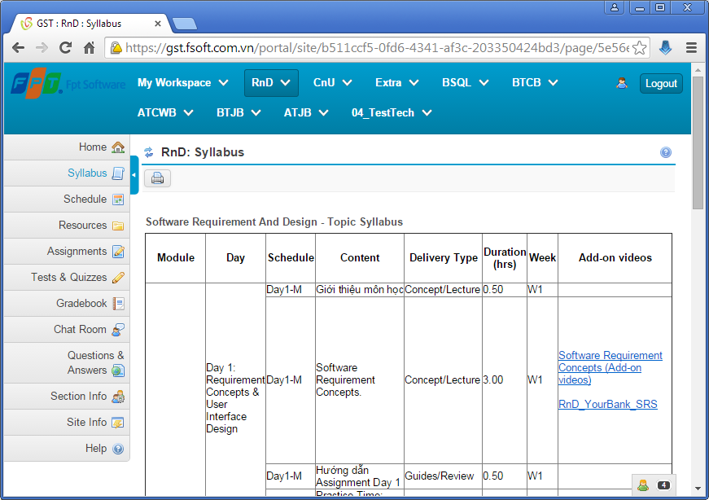

 | Vào menu "Resources" để lấy tài nguyên (slide, referenced documents, assignments,…).
 | Các tài liệu này có lưu tập trung tại SVN: https://gst.fsoft.com.vn/svn/gst-trainingmaterial/trunk/public
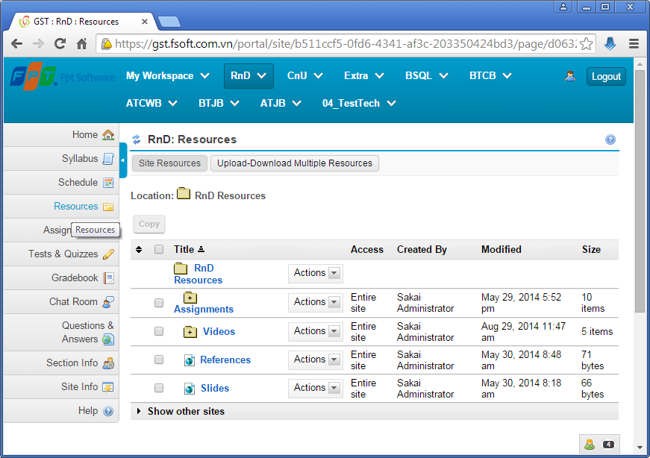

 | Vào menu "Assignments" để làm bài tập của môn học
 | (Trao đổi với Trainer của lớp để nắm lịch làm bài tập)
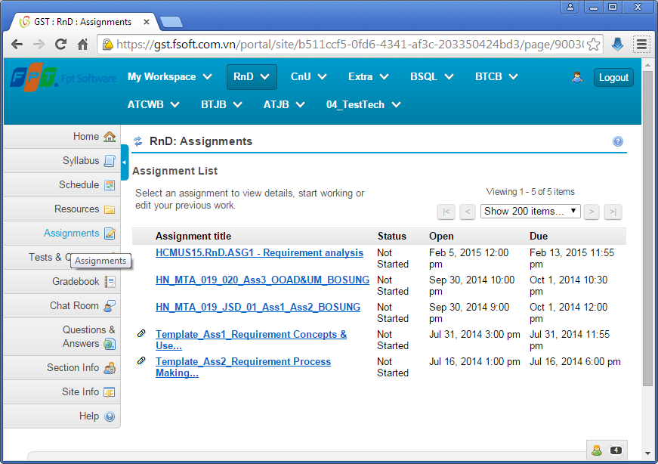

 | Vào menu "Tests & Quizzes" để ôn bài bằng cách thực hiện Quizzes
 | (Trao đổi với Trainer của lớp để nắm lịch làm bài Quizzes)
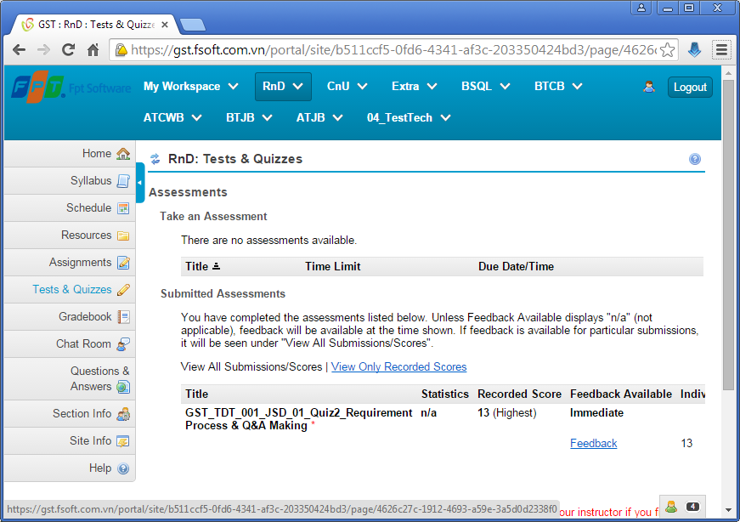

 |  | Diễn đàn của môn học (Forums) được dùng chung trong hệ thống Question2Answer tại:
 |  |  | http://gst.fsoft.com.vn/q2a

3) | Thi cuối môn
 |  | Các bài thi (Lý thuyết và Thực hành) được tổ chức tập trung trong site (Tab) EXAM
 |  |  | Vào menu "Tests & Quizzes" để làm bài thi Lý thuyết
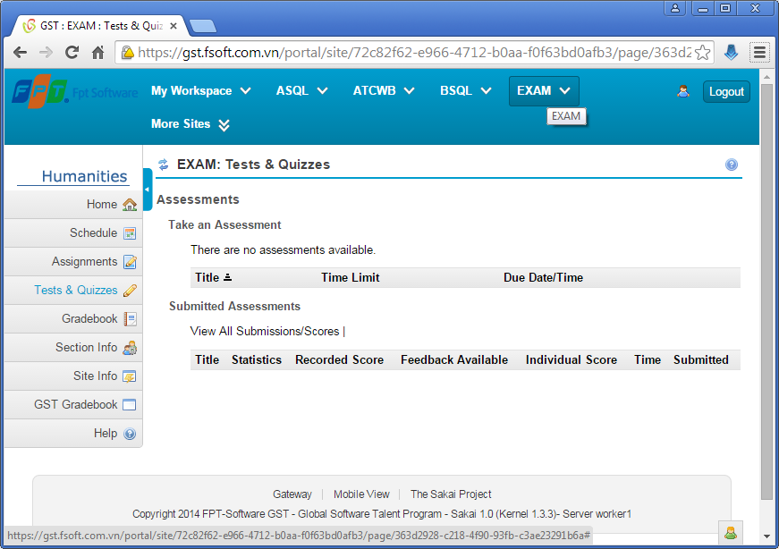

 |  |  | Vào menu "Assignments" để làm bài thi Thực hành
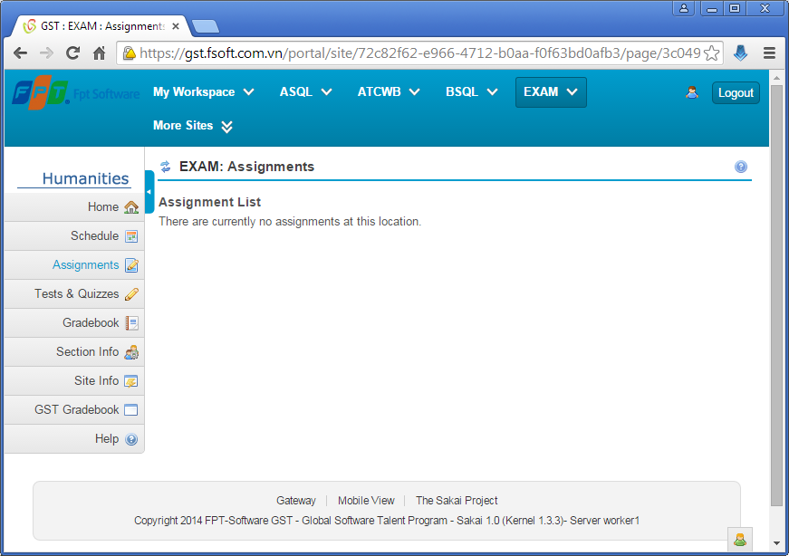

4) | Điền survey phản đánh giá khóa học và tự giới thiệu sau khóa học
 | Vào site (Tab) "Feedback" để thực hiện điền survey đánh giá khóa học và

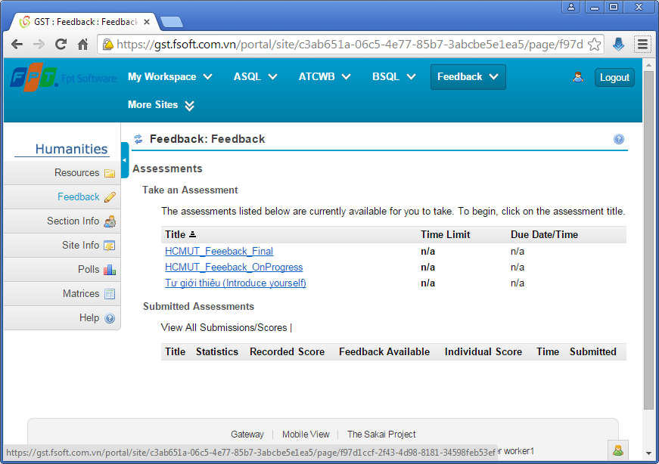

 |  |  |  |  | Có thể thực hiện trong quá trình học.
 |  |  |  | Thực hiện sau khi học xong các môn lý thuyết, bắt đầu vào MockProject. Hoặc thực hiện
 |  |  |  | sau khi học được 1/2 thời gian khóa học.

 |  |  |  | Thực hiện sau khi hoàn thành khóa học (đã bảo vệ MockProject)

Redmine
Phần này hướng dẫn Sinh viên sử dụng Redmine để thực hiện MockProject:
 | Nhập task cho cá nhân/ cho nhóm
 | Nhập thời gian làm việc cho task/bug (log TimeSheet)
 | Cập nhật trạng thái của task/bug

Ghi chú:
 | Chúng ta sử dụng chức năng quản lý issues trong redmine để quản lý task, bug.

1) | Nhập task cho cá nhân/ cho nhóm

 | Sau khi đăng nhập vào "http://gst.fsoft.com.vn/redmine", bấm vào link của dự án
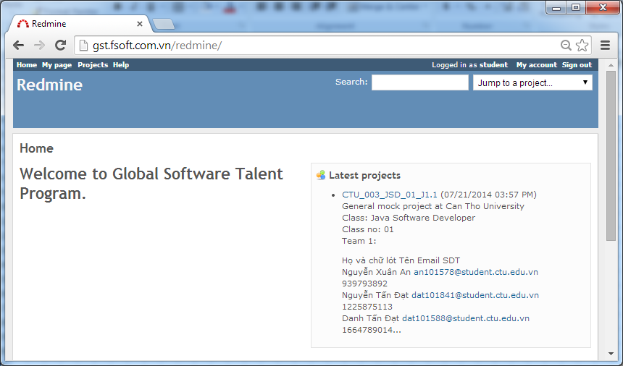

 |  | Bấm vào link "New issue"
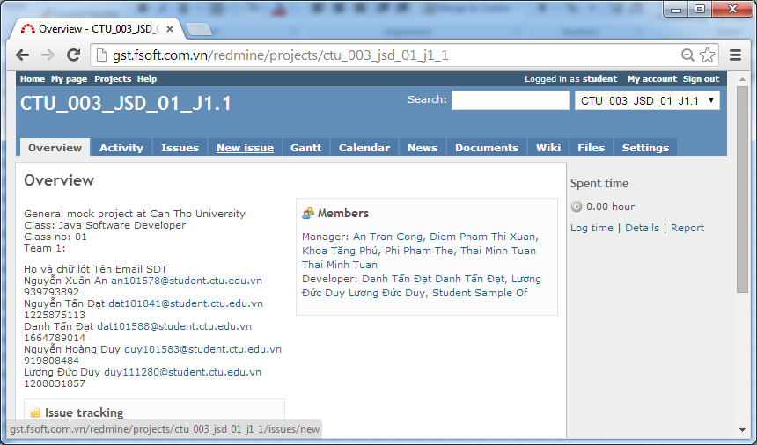

 |  | Nhập thông tin chi tiết cho task.
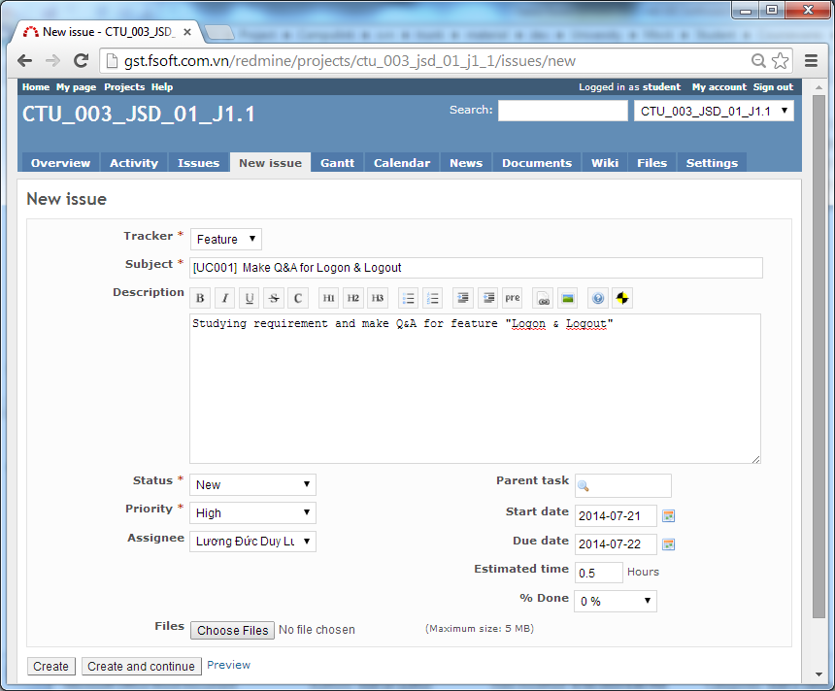

 |  |  |  |  |  |  |  | Đối với task, chon Tracker là: Feature

 |  |  |  |  |  |  |  | Tiêu đề công việc
 |  |  |  |  |  |  |  | Nên dùng prefix [Mã Usecase]

Mô tả chi tiết công việc

 |  |  |  |  |  |  |  | Ước lượng ngày hoàn thành
 |  |  |  |  |  |  |  | Ước lượng thời lượng để hoàn thành công việc

 |  |  | Bấm nút "Create" để lưu task khi đã điền đầy đủ các thông tin ở trên.

 |  |  | Chú ý

 |  |  |  | Ngay trong ngày đầu tiên của Mock Project, mỗi SV cần thảo luận với người hướng dẫn để nhận đầy đủ các task
 |  |  |  | liên quan đến các giai đoạn của dự án:
 |  |  |  |  | Requirement
 |  |  |  |  | Design
 |  |  |  |  | Coding
 |  |  |  |  | Unit Testing

2) | Nhập thời gian làm việc cho task/bug (log TimeSheet)

 | Bấm vào link "Issues" để xem danh sách các task / bug

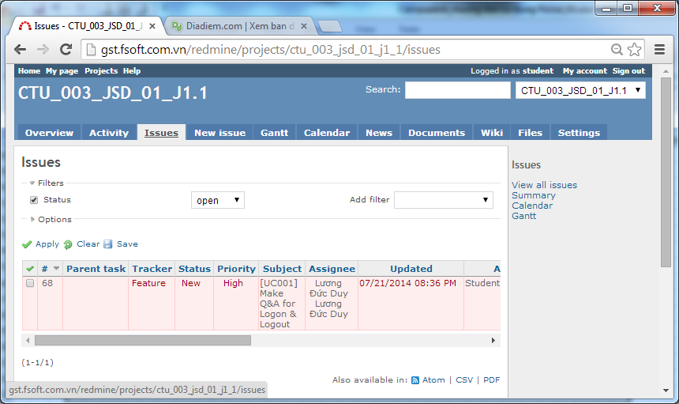

 |  |  |  |  |  | Bấm vào link trong cột "Subject" để cập nhật task

 |  | Bấm vào link "Log time"
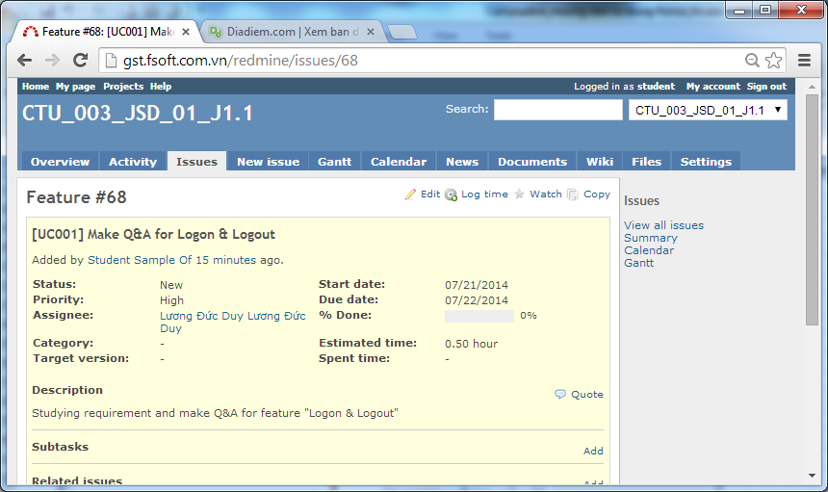

 |  |  |  |  |  |  | Có thể bấm vào đây để tạo sub task (task nhỏ hơn)

 |  | Nhập các thông tin liên quan. Sau đó bấm nút "Create"
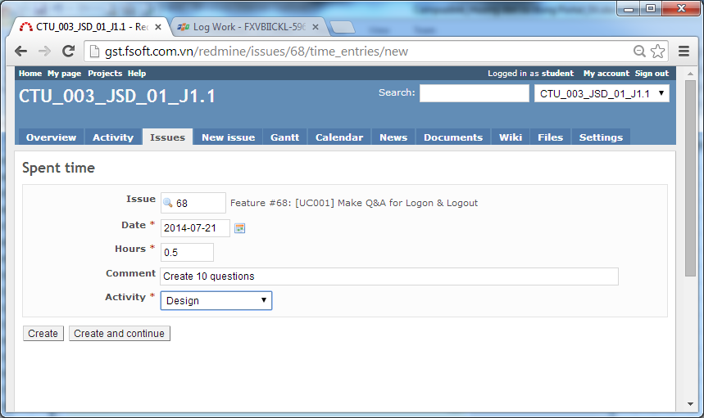

 |  |  |  |  |  |  | Nhập các thông tin liên quan

3) | Cập nhật trạng thái của task/bug

 | Bấm và link "Edit" của task, chọn Status

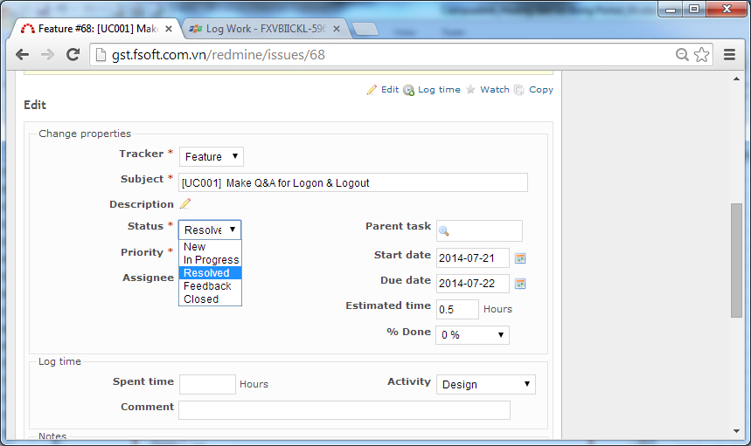

 |  |  |  |  |  |  | New: khi khởi tạo task (cho mình hoặc cho người khác)
 |  |  |  |  |  |  | In Progress: Khi task được bắt đầu hoặc đang được thực hiện
 |  |  |  |  |  |  | Feedback: Khi task có vấn đề cần phải thảo luận với người quản lý hoặc khách hàng
 |  |  |  |  |  |  | Resolved: khi task được thực hiện xong
 |  |  |  |  |  |  | Closed: khi task được review và xác nhận bởi người quản lý là task đã hoàn thành.

